Sheet1
小区 |  | 2022-07-01 08:00:43 | 2022-06-01 08:00:43 | 2022-05-01 08:00:43 | 2022-04-01 08:00:43 | 2022-03-01 08:00:43 | 2022-02-01 08:00:43 | 2022-01-01 08:00:43 | 2021-12-01 08:00:43 | 2021-11-01 08:00:43 | 2021-10-01 08:00:43 | 2021-09-01 08:00:43
 |  | 平米租金(元/㎡·月) | 平米租金(元/㎡·月) | 平米租金(元/㎡·月) | 平米租金(元/㎡·月) | 平米租金(元/㎡·月) | 平米租金(元/㎡·月) | 平米租金(元/㎡·月) | 平米租金(元/㎡·月) | 平米租金(元/㎡·月) | 平米租金(元/㎡·月) | 平米租金(元/㎡·月)
梵谷水郡<姚家园<朝阳区 | 96.6 | 96 | 97.82 | 97.95 | 96.49 | 95.93 | 95.25 | 93.62 | 95.77 | 98.66 | 96.69 | 98.17
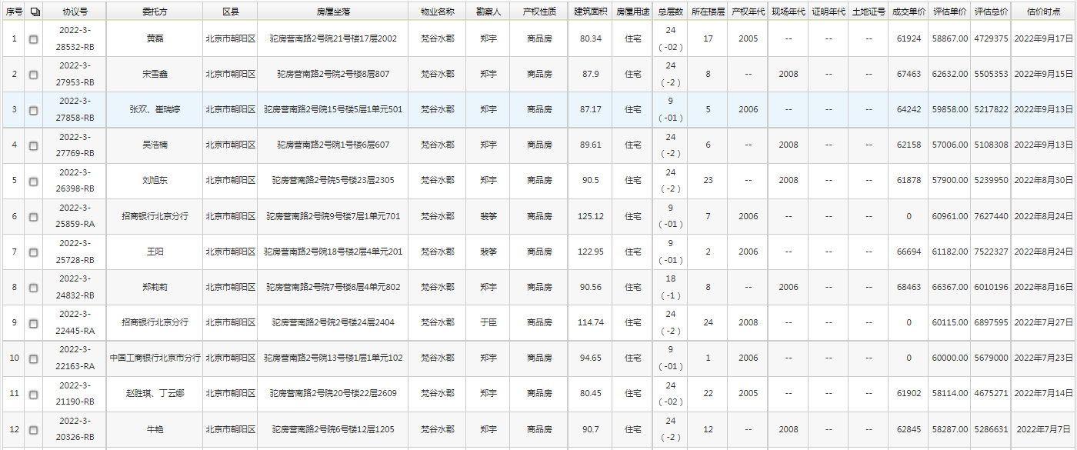

 |  |  |  |  |  |  |  |  |  |  |  |  | A

 |  |  |  |  |  |  |  |  |  |  |  |  | B

 |  |  |  |  |  |  |  |  |  |  |  |  | C

